Bài tập
Thực hiện viết Testcase cho màn hình sau

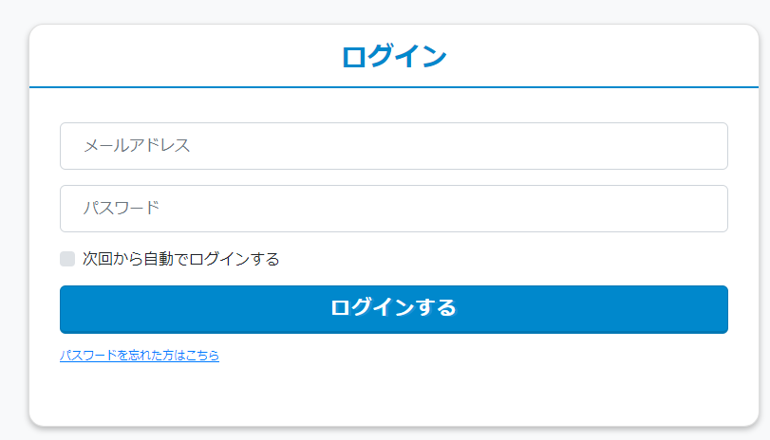
1
 | Mô tả màn hình [ログイン]
 | No. | Item | Required | Type | Description
 | 1 | [メールアドレス] | O | textbox | - Maxlength: 256 ký tự - Format mail: + Kí tự 1 byte + Có kí tự "@" + Có ít nhất 1 ký tự "." sau kí tự "@"
2
 | 2 | [パスワード] | O | textbox | - Từ 6 đến 128 ký tự - Phải là kí tự 1 byte
3
4
 | 3 | [次回から自動でログインする] | O | checkbox | Trường hợp check vào checkbox, tự di chuyển đến màn hình [マイページ] vào lần đăng nhập sau. - Thời gian duy trì login là 1 ngày
5
 | 4 | [ログインする] |  | button | Trường hợp input account không tồn tại trong DB, hiển thị error message "ご入力のメールアドレスまたはパスワードに誤りがあります。"
 | 5 | [パスワードを忘れた方はこちら] |  | link | Click vào link, di chuyển đến màn hình [新規パスワード再発行]

Yêu cầu | Validation Khi click button [ログインする], thực hiện check validate cho các trường hợp dưới đây
Số Testcases tối thiểu cho mỗi phần: Layout - 6 cases, Function - 17 cases | No. | Item | Validate | Description
 | 1 | [メールアドレス] | Empty check | Trường hợp không input, hiển thị error message: "メールアドレスを入力してください。"
 |  |  | Maxlength | Trường hợp vượt quá maxlength, hiển thị error message: "メールアドレスは256文字以内で入力してください"
 |  |  | Format mail | Trường hợp input không đúng fortmat mail, hiển thị error message: "正しいメールアドレスを入力してください。"
 | 2 | [パスワード] | Empty check | Trường hợp không input, hiển thị error message: "パスワードを入力してください。"
 |  |  | Maxlength | Trường hợp giá tri input không nằm trong khoảng từ 6-128 kí tự, hiển thị error message: "パスワードは6-128文字以内で入力してください"
 |  |  | Format | Trường hợp input kí tự 2 byte, hiển thị error message: " パスワードの形式​が正しくありません。"

